Excel-tipp
 |  |  | Szöveg, szövegdarab, karakter vagy formázás cseréje a lapon, illetve az egész munkafüzetben

 | A Controlling Világ Excel-tipp rovata keretében az Excel "csere" lehetőségeivel foglalkozunk ebben a hónapban. Sokan találkozhattunk már azzal a problémával, hogy van egy szó, esetleg csak egy betű, vagy akár egy egész formázási beállítás (és szó, betű), amit szeretnénk kicserélni. Sokszor ebben az esetben kézzel kezdjük kicserélni az adott karaktereket, ami megbocsáthatatlanul sok időt vesz igénybe. Formázás esetén általában a formátummásoló funkciót használjuk, amiről szintén szót ejtünk a cikkben. A nehézséget ebben az esetben az okozza, hogy általában nem 1 vagy 2 celláról van szó, hanem általában több száz, esetleg több ezer celláról, így a feladat végeláthatatlannak tűnhet. A probléma megoldására van dedikált Excel funkció, ezzel a megoldással foglalkozik az ehavi cikk.

 |  |  |  | Formátummásoló

 | A funkció bemutatása előtt szóljunk pár szót a formátummásoló funkcióról (a funkció, ahogy a neve is tartalmazza, egy cella tulajdonságait, formázását másolja le), hiszen ezt egy controller a munkája során sokat használhatja, azonban nem mindig ismeri azt a trükköt, hogyha a formátummásoló ikonra a bal felső sarokban kétszer kattint rá egymás után gyorsan, akkor az első formátum átállítás után, folytathatja a formátummásolást és nem kell mindig újra a gombra rákattintani. Kilépni a másolásból az ESC billentyű lenyomásával, vagy pedig a formátummásoló gomb újboli megnyomásával tudunk.
 |  |  |  |  |  |  |  | Egy kattintás: Egyszeri formátum másolás

 |  |  |  |  |  |  |  | Két kattintás: Adott formátum másolása befejezésig

 |  |  |  |  |  |  |  |  | Ablak | Ablak

 |  |  |  |  |  |  |  |  | Ablak | Ablak

 |  |  |  | Szövegek, szövegdarabok, karakterek cseréje

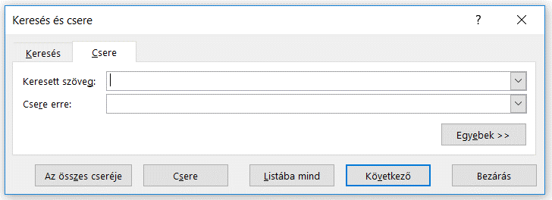

 | A szövegek, karakterek, szövegdarabok cseréjére dedikált funkciót a kezdőlap fülön belül, a szerkesztés csoportban, a keresés és kijelölés legördülő menüjéban a "csere" funkció alatt találhatjuk meg. Ez a funkció elsősorban arra szolgál, hogy beírjuk a "Keresett szöveg" mezőbe azt a szót, karaktert, vagy karakterláncot, amit meg szeretnénk változtatni, a "Csere erre" mezőbe pedig azt, amire szeretnénk cserélni az adott részletet. Amennyiben a beírás után a "Következő" gombra kattintunk, akkor egyesével cserélhetjük az értékeket, az összes cseréje gombbal pedig kicserél minden egyező adatot. A gyorsbillentyű a csere funkcióhoz a CTRL+H.

 |  |  |  |  |  | FONTOS: Amennyiben nem jelölünk ki semmit a cserére való kattintáskor, akkor alapértelmezettként a teljes munkalapra vonatkozik a csere. Amennyiben azonban kijelölünk egy tartomány mielőtt a cserére kattintunk, akkor csak abban a tartományban fogja kicserélni a karaktereket a csere funkció, ahol a kijelölés található

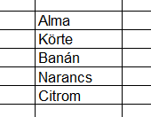
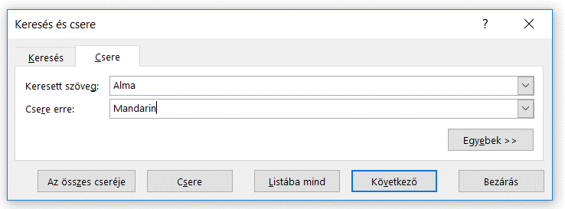
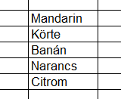

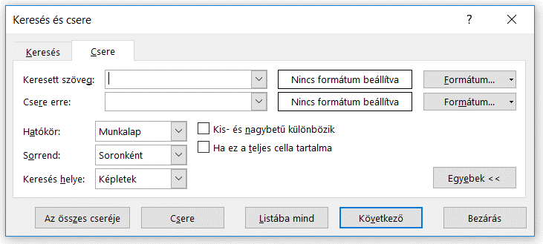
 |  | További beállítási lehetőségeket ad nekünk, hogyha rákattintunk az "Egyebek >>" gombra. Itt többek között beállíthatjuk, hogy csak a lapra, vagy az egész munkafüzetre legyen-e érvényes a csere, hogy milyen sorrendben cserélje az elemeket (ez a következő gomb nyomásánál számít), hogy a kis és nagybetűket megkülönböztessük-e, vagy például, hogy csak akkor cseréljen, ha az egész cella tartalma a keresett szöveg.

 |  |  |  |  |  |  |  |  |  | Kis és nagybetű megkülönböztetése
 |  |  |  |  |  |  |  |  |  | Csak akkor cseréljen, ha a teljes cella
 |  |  |  |  |  |  |  |  |  | tartalma a keresett szöveg

 |  |  |  |  |  |  |  |  |  | A csere a teljes munkafüzetre
 |  |  |  |  |  |  |  |  |  | vagy csak a munkalapra vonatkozzon
 |  |  |  |  |  |  | Először a sorokban vagy az oszlopokban
 |  |  |  |  |  |  | menjen végig a csere

 | A csere funkció használata megkönnyíti a monoton másolási, átírási munkák elvégzését, így javasolt a használata. Emellett azonban előfordulhat olyan eset, amikor nem csak egy szöveget szeretnénk másolni, hanem annak a szövegnek a formázási beállításait is szeretnénk vinni a hasonló szöveget tartalmazó cellákra. Vagy egyszerűen csak szeretnénk valamilyen formázást adni az adott tartalmú celláknak és ehhez nem szeretnénk a feltételes formázást használni. Ezekkel a kérdésekkel foglalkozik a cikk második fele.

 |  |  |  | Formázások cseréje, adott tartalmú cellák formázása

 | Amennyiben találkozunk az előző cikkrészlet végén említett problémák valamelyikével, akkor érdemes a formázások cseréje funkciót is használnunk.

 |  |  |  |  |  |  |  | Milyen szöveget keressen és cseréljen ki az Excel?

 | A csere (Ctrl+H) "Egyebek fülét lenyitva láthatjuk az alábbi részletes beállítási lehetőségeket arra vonatkozóan, hogy az Excel milyen tartalmú cellákat cseréljen ki. Itt van lehetőségünk állítani a formázással kapcsolatos beállításokat is. |  |  |  |  |  |  | Milyen formázású cellákat keressen és cseréljen ki az Excel?

 |  |  |  |  |  |  |  | Természetesen a két inputot lehet kombinálni is, ezáltal azt adjuk
 |  |  |  |  |  |  |  | meg, hogy milyen szöveget tartalmazó és milyen cellaformátumú
 |  |  |  |  |  |  |  | cellákat cseréljen ki az Excel

 |  |  |  |  |  |  |  | Milyen szövegre cserélje ki a megtalált cellák tartalmát az Excel?

 |  |  |  |  |  |  |  | Milyen formázásra cserélje ki a megtalált cellák formázását az Excel?

 |  |  |  |  |  |  |  | Természetesen a két outputot lehet kombinálni is, ezáltal azt adjuk
 |  |  |  |  |  |  |  | meg, hogy milyen szövegre és milyen cellaformátumra cserélje
 |  |  |  |  |  |  |  | ki az Excel a megtalált cellákat

 | Amennyiben elsősorban feltételes formázás helyett szeretnénk használni a csere funkciót, akkor annyi a teendőnk, hogy beírjuk a keresett szót a szöveghez, a formátumot üresen hagyjuk (feltételezve, hogy nem formázott a cella), végül a Csere erre box-ba beírjuk ugyanazt a szót, amit szeretnénk és kiválasztjuk a nekünk megfelelő formázást (a "Formátum"-ra kattintva feljön egy standard formázási párbeszédpanel).

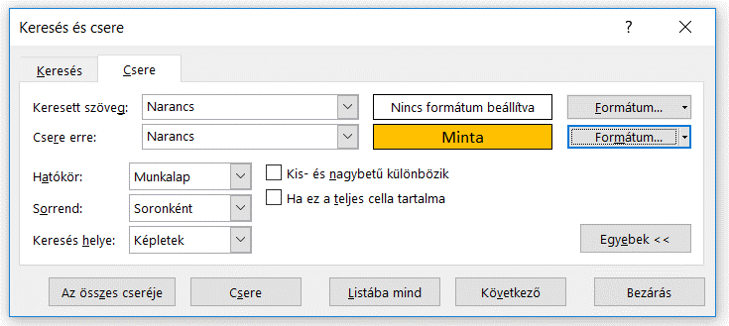

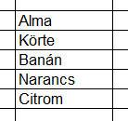
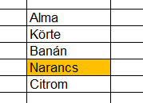

 | Amennyiben azt szeretnénk, hogy csak az adott formátumú cellákat már színűre állítsa az Excel, akkor az a teendőnk, hogy a keresett szöveget üresen hagyva, a keresett formátumot állítjuk be, a csere erre formátumhoz pedig a kívánt formátumot tesszük.

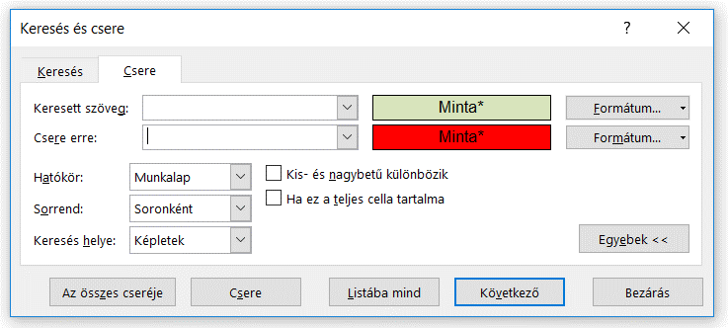

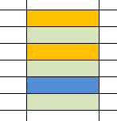
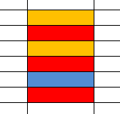

 |  |  | FONTOS: Jelen feladatokban nem teljeskörű "formátum" meghatározása, mivel ez nem csak például a színeket jelenti. Ide tartozik a számformátum megadása, az igazítási beállítások, a betűtípus beállítások, a kitöltés színe, valamint a cella védelme is.

 | Amennyiben azt szeretnénk, hogy az adott formátumú és szövegtartalmú cellákat cserélje ki az Excel, akkor az a teendőnk, hogy a keresett szövegehez beírjuk, hogy milyen szöveget cseréljen ki, a keresett formátumot a szükségesre állítjuk, a csere erre szövegét és formátumát pedig a kívánt szerint feltöltjük.

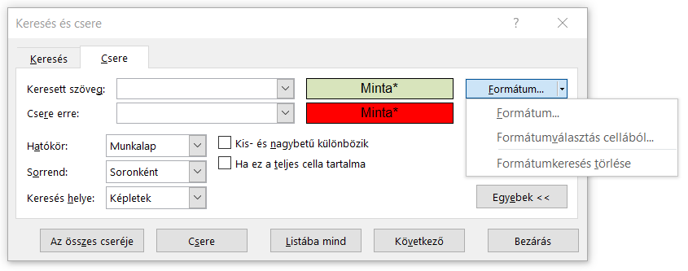

 |  | FONTOS: Amikor beállítunk egy formátumot, akkor választhatunk, hogy kézileg állítjuk azt be, vagy pedig hozzákötjük egy cella formázásához. Így nem kell tudnunk a pontos formázását egy cellának ahhoz, hogy be tudjuk állítani, mint kicserélendő formázást.

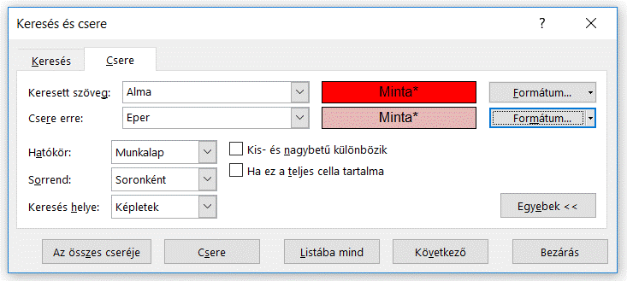

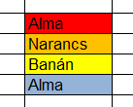
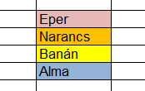

 |  |  | Láthatjuk, hogy a csere funkció az alma szöveget keresi, azonban mivel formázási beállítást is eszközöltünk, ezért csak a kettő együttes előfordulását cseréli ki. Ezért lehet, hogy a kék hátterű "Alma" felirat megmaradt, míg a piros hátterű "Alma" feliratot kicserélte rózsaszín háttérrel "Eper" feliratra.

 |  |  |  |  | Összefoglalás: A csere funkció egy nagyon hasznos művelet az Excelben, mivel rengeteg időt megtakaríthat, ha jól tudjuk használni. Emellet, ha ezt kombináljuk a formátum keresés képességeivel, akkor egy nagyon hasznos eszközt tudhatunk magunkénak.

Készítette: Balázs Bertold (bertold.balazs@horvath-partners.com)

